功能测试截图
1.页面加载

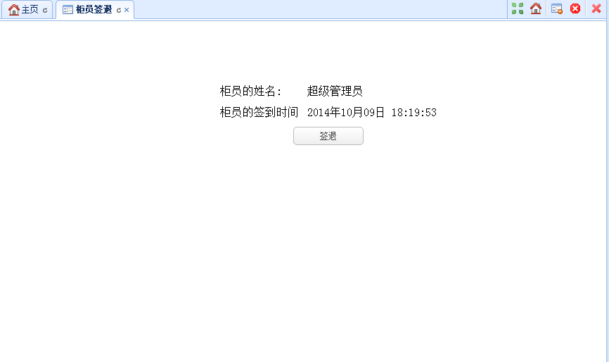

3.点击签退按钮
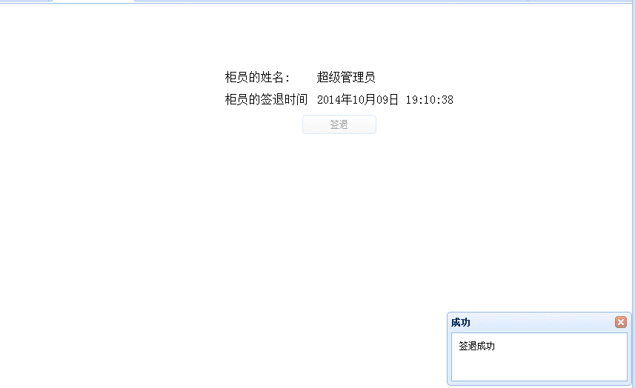

3.关联DB
 | tcr_teller_sign_history：

